상품제안서
무지개 하드커버 떡메모지(주문제작형) | 상품코드: F25407

 |  |  |  |  |  |  | 02-412-0044 | www.easy1.co.kr
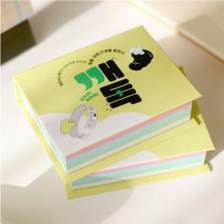

【상세/제작정보】 | <p><span style="font-size: 8pt;">​</span><span style="background-color: rgb(255, 255, 255); font-family: dotum; font-size: 13px;">하드커버 무광코팅으로 변경되어 진행됩니다</span><span style="font-size: 8pt;">​</span></p>

【인쇄/포장옵션】 | / OPP(비닐)

【공급단가】 | 수량 | 500~ | 1,000~ | 3,000~ | 5,000~ | 10,000~
*VAT별도 | 단가 | 2,730원 | 2,680원 | 2,620원 | 2,520원 | 2,410원

【상품 URL】 | https://dev.easy1.co.kr:443/src/goods_detail.php?gdno=25407

